業務フロー凡例
システム名 |  |  | システム種別 |  | 基本設計書 |  | 作成者 | 作成日 | 更新者 | 更新日 | 版数
POSサーバー |  |  | POSサーバー |  |  |  | TinNH | 2023-06-07 | TinNH | 2024-06-05 | 0.1

機能カテゴリ |  | 68_サイトログインユーザマスタ設定 |  | 項目 |  | 概要設計書 | 業務フロー凡例

 | ●1_レジ内

●●
画面表示
●●
モーダル表示

●●
処理機能
本来なら、処理内で分岐もあるとは思いますが、今回は、分岐処理についても、一括で処理機能と定義しています。
●●
音声ファイル

 | ●1_レジ周辺機器

セカンドディスプレイ
●●
セカンドディスプレイ画面表示
スキャナー
●●
スキャナー

スキャナー
自動釣銭機
●●
自動釣銭機
プリンター
●●

磁気カードリーダー
磁気カードリーダー
エフケイシステム 両面双方向読み取り MJR-100

 | ●外部連携

●●
API連携
本来ならDBですが、DBの意味で使用しています。
●●
他の機能への連携

●●
端末内DB
設定関連などのDB
最新
ボタン名

最新
分岐・判定

●●
他の機能部門への連携

機能概要
システム名 |  |  | システム種別 |  | 基本設計書 |  | 作成者 | 作成日 | 更新者 | 更新日 | 版数
POSサーバー |  |  | POSサーバー |  |  |  | TinNH | 2024-06-05 | TinNH | 2024-06-05 | 0.1

機能カテゴリ |  | 68_サイトログインユーザマスタ設定 |  | 項目 |  | 概要設計書 | 機能概要

X1_メニュー機能
 | 68_サイトログインユーザマスタ設定
 |  |  |  |  |  |  |  |  |  |  |  | 1
 |  |  |  |  |  |  |  |  |  |  |  | 2
 |  |  |  |  |  |  |  |  |  |  |  | 3
 |  |  |  |  |  |  |  |  |  |  |  | 4
 |  |  |  |  |  |  |  |  |  |  |  | 5
68_サイトログインユーザマスタ設定
 |  |  |  |  |  |  |  |  |  |  |  | 6
 |  |  |  |  |  |  |  |  |  |  |  | 7
 |  |  |  |  |  |  |  |  |  |  |  | 8
 |  |  |  |  |  |  |  |  |  |  |  | 9
 | FC6801_ログインユーザマスタ設定情報検索機能 |  |  |  |  |  |  |  |  |  |  | 10
 |  |  |  |  |  |  |  |  |  |  |  | 11
 |  |  |  |  |  |  |  |  |  |  |  | 12
SC6801
ログインユーザマスタ設定情報検索画面
 |  |  |  |  |  |  |  |  |  |  |  | 13
 |  |  |  |  |  |  |  |  |  |  |  | 14
 |  |  |  |  |  |  |  |  |  |  |  | 15
 |  |  |  |  |  |  |  |  |  |  |  | 16 | 一時レイアウト
 |  |  |  |  |  |  |  |  |  |  |  | 17
店舗情報をタッチすると、共通機能を実行する。
各ユーザーのstoreIdに基づいて、各店舗の該当店舗一覧を取得する。
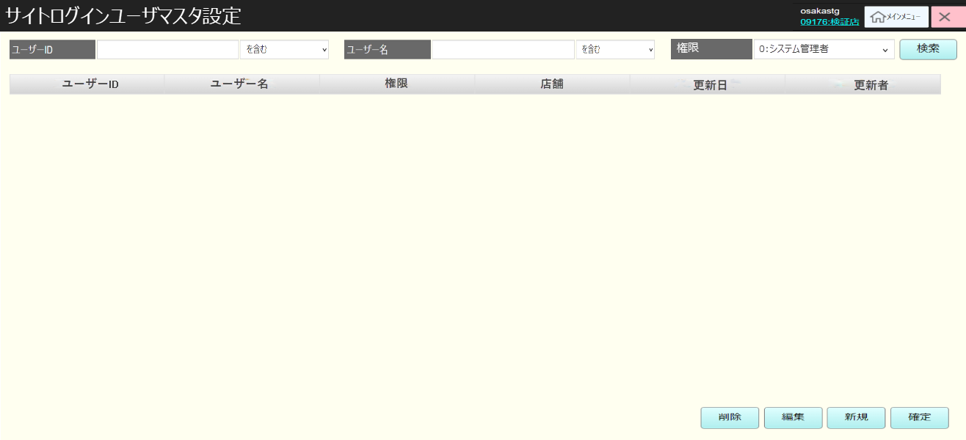
 |  |  |  |  |  |  |  |  |  |  |  | 18
画面初期化
店舗情報（ヘッダー）
 |  |  |  |  |  |  |  |  |  |  |  | 19
 |  |  |  |  |  |  |  |  |  |  |  | 20
店舗一覧表示モダール
1つ又は複数の店舗選択可能。
顧客が選択した店舗を保存する。SC6801_ログインユーザマスタ設定情報検索画面に戻ると、顧客が選択した店舗を表示する。SCX0101_メインメニュー画面に戻ると、顧客が選択した店舗をクリアする。
 |  |  |  |  |  |  |  |  |  |  |  | 21
 |  |  |  |  |  |  |  |  |  |  |  | 22
 |  |  |  |  |  |  |  |  |  |  |  | 23
 |  |  |  |  |  |  |  |  |  |  |  | 24
MD6801
店舗一覧モダール
 |  |  |  |  |  |  |  |  |  |  |  | 25
 |  |  |  |  |  |  |  |  |  |  |  | 26
 |  |  |  |  |  |  |  |  |  |  |  | 27
 |  |  |  |  |  |  |  |  |  |  |  | 28
 |  |  |  |  |  |  |  |  |  |  |  | 29
・「決定」ボタン：MD0101_店舗一覧モダールでユーザーが選択したstoreIdを使用してSC6801_ログインユーザマスタ設定情報検索画面の機能を実行する。
・「取消」ボタン：モダールを閉じてSCX101_メインメニュー画面に戻る。
 |  |  |  |  |  |  |  |  |  |  |  | 30
 |  |  |  |  |  |  |  |  |  |  |  | 31
決定
取消
 |  |  |  |  |  |  |  |  |  |  |  | 32
 |  |  |  |  |  |  |  |  |  |  |  | 33
 |  |  |  |  |  |  |  |  |  |  |  | 34
初期表示:
・ [ユーザーID]: ユーザーIDの条件入力テキストボックス。検索結果一致型を選択するセレクトボックスがある。デフォルト値：ブランク
・ [ユーザー名]: ユーザー名の条件入力テキストボックス。検索結果一致型を選択するセレクトボックスがある。デフォルト値：ブランク
・ [権限]: 検索条件としてユーザー権限を選択するセレクトボックス。デフォルト値：ブランク
・ユーザーリストには以下が含まれている。
[ユーザーID]、[ユーザー名]、[権限] ([0:システム管理者]、[1:本部ユーザー]、[2:店舗ユーザー]を含む)、[店舗]、[更新日]、[更新者]
・初回表示：ユーザーリストにはデータが無く、ヘッダーエリアのみが表示される。
・[検索]ボタンと[新規]ボタンを有効にする。他のボタンを無効にする。
画面のロジック:
・[ユーザーID]と[ユーザー名]のテキストボックスには以下を含む一致検索分がある。
最初一致、部分一致、最終一致
・[ユーザーID]：文字、数字、特殊文字の入力可能 (最大32文字まで入力可能。入力した文字数が32文字を超えた場合、バリデーションチェックのモダールを表示する。)
・[ユーザー名]：文字、数字、特殊文字の入力可能 (最大16文字まで入力可能。入力した文字数が16文字を超えた場合、バリデーションチェックのモダールを表示する。)
・[権限]セレクトボックスには以下の4つの値が含まれている。
[ブランク](全て検索)、[0:システム管理者]、[1:本部ユーザー]、[2:店舗ユーザー]。
・[検索]ボタンをタッチすると、検索条件でKN6801_ログインユーザマスタ情報取得機能を実行する。検索条件を入力しない場合、全て検索する。結果が見つからない場合は通知モーダルを返す。
・[削除]ボタンをタッチすると、一覧画面で選択されたレコードを一時削除する機能を実行する。一時削除されたレコードが赤い取り消し線で表示される。「削除」ボタンを再度タッチすると、一時削除を取り消す。
・[編集]ボタンをタッチすると、 一覧画面で選択されているレコードに従ってMD68023_ログインユーザマスタ設定編集モダールを表示する。編集データ（[旧データ]、[新データ]を含む）を一覧に表示する。[新データ]が赤色で表示される。
・[新規]ボタンをタッチすると、MD6802_ログインユーザマスタ設定追加モダールを表示する。追加されたレコードデータが赤色で表示される。
・[確定]ボタンをタッチすると、KN6804_ログインユーザマスタ設定保存機能を実行する。
・一覧に表示し、一覧で選択されているレコードが青色で表示される。100件を超えた場合、「検索結果が100件を超えたため、最初の100件を表示しています。」メッセージとともに最初の100件を表示する。(メッセージが一覧の右上に赤色で表示される)
・以下のように[店舗]のデータを表示する。
‣[権限]の値が「0:システム管理者」又は「1:本部ユーザー」の場合、データを表示しない。
‣[権限]の値が「2:店舗ユーザー」の場合、該当する店舗IDと店舗名称を表示する。
 |  |  |  |  |  |  |  |  |  |  |  | 35
68
 |  |  |  |  |  |  |  |  |  |  |  | 36
 |  |  |  |  |  |  |  |  |  |  |  | 37
 |  |  |  |  |  |  |  |  |  |  |  | 38
SC6801
ログインユーザマスタ設定情報検索画面
 |  |  |  |  |  |  |  |  |  |  |  | 39
 |  |  |  |  |  |  |  |  |  |  |  | 40
 |  |  |  |  |  |  |  |  |  |  |  | 41
 |  |  |  |  |  |  |  |  |  |  |  | 42
 |  |  |  |  |  |  |  |  |  |  |  | 43
 |  |  |  |  |  |  |  |  |  |  |  | 44
検索
削除
編集
新規
確定
 |  |  |  |  |  |  |  |  |  |  |  | 45
 |  |  |  |  |  |  |  |  |  |  |  | 46
 |  |  |  |  |  |  |  |  |  |  |  | 47
68.1
68.2
68.3
68.4
 |  |  |  |  |  |  |  |  |  |  |  | 48
 |  |  |  |  |  |  |  |  |  |  |  | 49
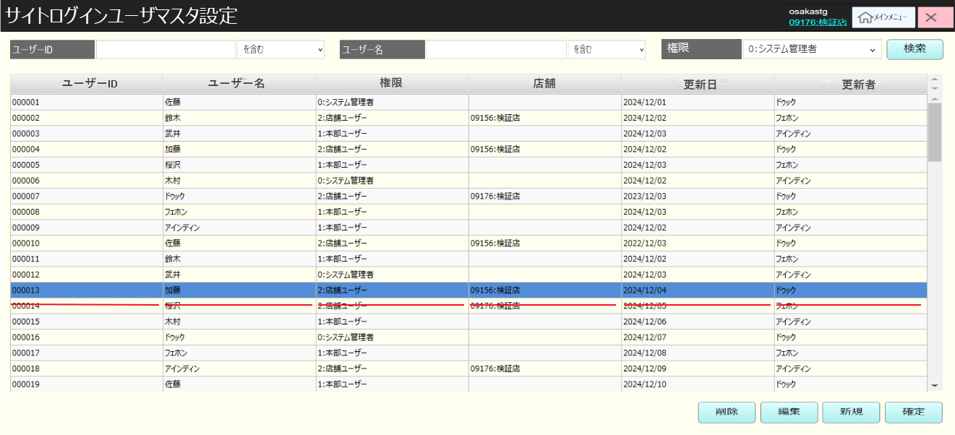
 |  |  |  |  |  |  |  |  |  |  |  | 50
 |  |  |  |  |  |  |  |  |  |  |  | 1
 |  |  |  |  |  |  |  |  |  |  |  | 2
KN6801
ログインユーザマスタ情報取得機能
 |  |  |  |  |  |  |  |  |  |  |  | 3
AP6801
ログインユーザマスタ一覧取得
 |  |  |  |  |  |  |  |  |  |  |  | 4
 |  |  |  |  |  |  |  |  |  |  |  | 5
 |  |  |  |  |  |  |  |  |  |  |  | 6
 |  |  |  |  |  |  |  |  |  |  |  | 7
 |  |  |  |  |  |  |  |  |  |  |  | 8
 |  |  |  |  |  |  |  |  |  |  |  | 9
 |  |  |  |  |  |  |  |  |  |  |  | 10
 |  |  |  |  |  |  |  |  |  |  |  | 11
SC6801
ログインユーザマスタ設定情報検索画面
 |  |  |  |  |  |  |  |  |  |  |  | 12
 |  |  |  |  |  |  |  |  |  |  |  | 13
 |  |  |  |  |  |  |  |  |  |  |  | 14
 |  |  |  |  |  |  |  |  |  |  |  | 15
 |  |  |  |  |  |  |  |  |  |  |  | 16
 |  |  |  |  |  |  |  |  |  |  |  | 17
68
 |  |  |  |  |  |  |  |  |  |  |  | 18
 |  |  |  |  |  |  |  |  |  |  |  | 19
 |  |  |  |  |  |  |  |  |  |  |  | 20
 |  |  |  |  |  |  |  |  |  |  |  | 21
 |  |  |  |  |  |  |  |  |  |  |  | 22
 |  |  |  |  |  |  |  |  |  |  |  | 23
 |  |  |  |  |  |  |  |  |  |  |  | 24
 |  |  |  |  |  |  |  |  |  |  |  | 25
 |  |  |  |  |  |  |  |  |  |  |  | 26
 |  |  |  |  |  |  |  |  |  |  |  | 27
 |  |  |  |  |  |  |  |  |  |  |  | 28
 |  |  |  |  |  |  |  |  |  |  |  | 29
 |  |  |  |  |  |  |  |  |  |  |  | 30
 |  |  |  |  |  |  |  |  |  |  |  | 31
 |  |  |  |  |  |  |  |  |  |  |  | 32
 |  |  |  |  |  |  |  |  |  |  |  | 33
 |  |  |  |  |  |  |  |  |  |  |  | 34
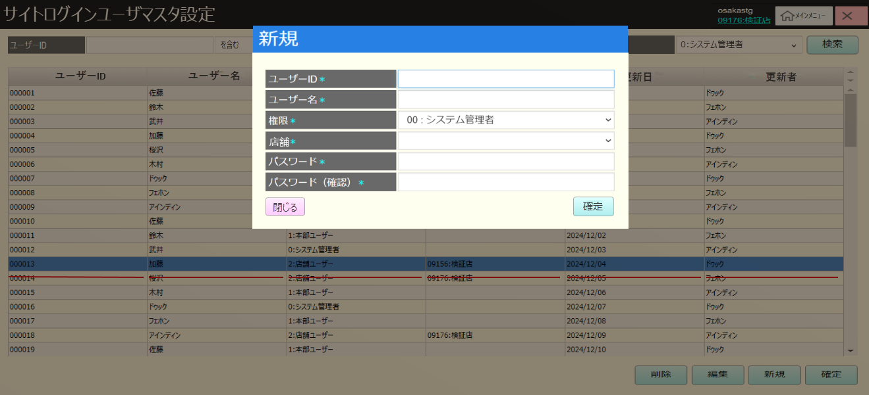
 |  |  |  |  |  |  |  |  |  |  |  | 35
 | ログインユーザマスタ設定追加・編集機能 |  |  |  |  |  |  |  |  |  |  | 36
 |  |  |  |  |  |  |  |  |  |  |  | 37
 |  |  |  |  |  |  |  |  |  |  |  | 38
68.3
初期表示:
・[ユーザーID](0~32)：ユーザーID入力テキストボックス。デフォルト値：ブランク。編集の場合、選択されたレコードのユーザーIDを表示し、無効にする。
・[ユーザー名](0~16): ユーザー名入力テキストボックス。デフォルト値：ブランク。編集の場合、選択したレコードのユーザー名を表示する。
・[権限]: 以下を含む権限選択セレクトボックス。
「0:システム管理者」(新規の場合のデフォルト表示値) 、「1:本部ユーザー」、「2:店舗ユーザー」。
編集の場合、選択されたレコードの権限に従ってデフォルト値を表示する。
・[店舗]: 連携店舗選択セレクトボックス。デフォルト表示値：ブランク。編集の場合、選択されたレコードのstoreidを表示する。([権限]が[2:店舗ユーザー]以外の場合、無効にする )
・[パスワード](6~64) : ログインユーザーのパスワード入力テキストボックス。デフォルト表示値：ブランク
・[パスワード(確認)](6~64)：ログインユーザーの確認パスワード入力テキストボックス。デフォルト表示値：ブランク
画面のロジック:
・[店舗]:[権限]が[2:店舗ユーザー]以外の場合、無効になる。無効になった時、値が受信されない。
・[閉じる]ボタン：モダールを閉じて、SC6801画面を表示する。
・[確定]ボタン:
‣ユーザーIDが重複しているか、確認パスワードが一致しているかを確認して、ユーザーIDが重複しているか、確認パスワードが一致していない場合、エラーメッセージを表示する。
‣入力した情報でユーザーを登録・編集する。
‣モダールを閉じて、SC6801画面を表示する。
‣データ変更がない場合、無効になる。
 |  |  |  |  |  |  |  |  |  |  |  | 39
 |  |  |  |  |  |  |  |  |  |  |  | 40
 |  |  |  |  |  |  |  |  |  |  |  | 41
MD_6802_ログインユーザマスタ設定追加・編集モダール
 |  |  |  |  |  |  |  |  |  |  |  | 42
 |  |  |  |  |  |  |  |  |  |  |  | 43
 |  |  |  |  |  |  |  |  |  |  |  | 44
 |  |  |  |  |  |  |  |  |  |  |  | 45
 |  |  |  |  |  |  |  |  |  |  |  | 46
 |  |  |  |  |  |  |  |  |  |  |  | 47
閉じる
確定
 |  |  |  |  |  |  |  |  |  |  |  | 48
 |  |  |  |  |  |  |  |  |  |  |  | 49
 |  |  |  |  |  |  |  |  |  |  |  | 50
 |  |  |  |  |  |  |  |  |  |  |  | 1
 |  |  |  |  |  |  |  |  |  |  |  | 2
68
KN6802
入力項目バリデーションチェック機能
 |  |  |  |  |  |  |  |  |  |  |  | 3
 |  |  |  |  |  |  |  |  |  |  |  | 4
 |  |  |  |  |  |  |  |  |  |  |  | 5
 |  |  |  |  |  |  |  |  |  |  |  | 6
 |  |  |  |  |  |  |  |  |  |  |  | 7
 |  |  |  |  |  |  |  |  |  |  |  | 8
 |  |  |  |  |  |  |  |  |  |  |  | 9
バリデーションチェックOK
バリデーションチェックNG
 |  |  |  |  |  |  |  |  |  |  |  | 10
 |  |  |  |  |  |  |  |  |  |  |  | 11
MD_ERROR
入力エラーバリデーションチェック
 |  |  |  |  |  |  |  |  |  |  |  | 12
68
 |  |  |  |  |  |  |  |  |  |  |  | 13
 |  |  |  |  |  |  |  |  |  |  |  | 14
 |  |  |  |  |  |  |  |  |  |  |  | 15
 |  |  |  |  |  |  |  |  |  |  |  | 16
68.3
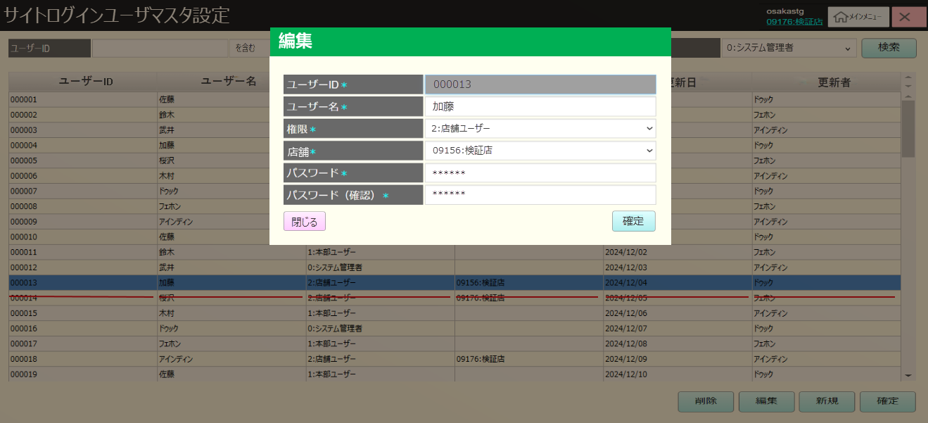
 |  |  |  |  |  |  |  |  |  |  |  | 17
バリデーションチェック：
・[ユーザーID](0~32): 入力必須。最大長：32。文字、数字、特殊文字入力可能。既存ID入力不可
・[ユーザー名](0~16): 入力必須。最大長：16。文字、数字、特殊文字入力可能。
・[店舗]：入力必須。[権限]が「2:店舗ユーザー」以外の場合、無効になる。無効になった時、値が受信されない。
・[パスワード](6~64) ：入力必須。最小〜最大：6~64。文字、数字、特殊文字入力可能。
・[パスワード(確認)](6~64) ：入力必須。最小〜最大：6~64。文字、数字、特殊文字入力可能。[パスワード]と一致していること。
 |  |  |  |  |  |  |  |  |  |  |  | 18
 |  |  |  |  |  |  |  |  |  |  |  | 19
 |  |  |  |  |  |  |  |  |  |  |  | 20
 |  |  |  |  |  |  |  |  |  |  |  | 21
 |  |  |  |  |  |  |  |  |  |  |  | 22
 |  |  |  |  |  |  |  |  |  |  |  | 23
 |  |  |  |  |  |  |  |  |  |  |  | 24
 |  |  |  |  |  |  |  |  |  |  |  | 25
 |  |  |  |  |  |  |  |  |  |  |  | 26
 |  |  |  |  |  |  |  |  |  |  |  | 27
 |  |  |  |  |  |  |  |  |  |  |  | 28
 |  |  |  |  |  |  |  |  |  |  |  | 29
 |  |  |  |  |  |  |  |  |  |  |  | 30
 |  |  |  |  |  |  |  |  |  |  |  | 31
 | ログインユーザマスタ設定DB更新機能 |  |  |  |  |  |  |  |  |  |  | 32
 |  |  |  |  |  |  |  |  |  |  |  | 33
68.4
 |  |  |  |  |  |  |  |  |  |  |  | 34
 |  |  |  |  |  |  |  |  |  |  |  | 35
KN6803
ログインユーザマスタデータ更新機能
AP6802
ログインユーザマスタデータ更新
ログインユーザマスタデータ変更保存APIを呼び出す。
・更新があった場合、KN6803_ログインユーザマスタデータ更新機能を実行する。
 |  |  |  |  |  |  |  |  |  |  |  | 36
 |  |  |  |  |  |  |  |  |  |  |  | 37
 |  |  |  |  |  |  |  |  |  |  |  | 38
 |  |  |  |  |  |  |  |  |  |  |  | 39
 |  |  |  |  |  |  |  |  |  |  |  | 40
 |  |  |  |  |  |  |  |  |  |  |  | 41
68
 |  |  |  |  |  |  |  |  |  |  |  | 42
 |  |  |  |  |  |  |  |  |  |  |  | 43

